Семицветики
ООО «Новый Меридиан»
180004 г. Псков пр. Октябрьский 56Г офис 207
ИНН\КПП 6027108490\602701001
ОГРН 1076027010190, ОКПО 99378181
р\с: 40702810166000486901 СТ-ПЕТЕРБУРГСКИЙ ф-л ОАО "ПРОМСВЯЗЬБАНК"
БИК 044030920 к/счет: 30101810000000000920

Москва: +7 (495) 984-16-88 Самара: +7 (927) 297-91-91 Минск + 375 (29) 696-19-35
Артикул | Наименование продукции | Фото | Розничная цена | Оптовая цена с НДС
 | Комплект столика с магнитной доской со стульчиком (регулировка по высоте)
ЖР-1 | Желто-розовый | 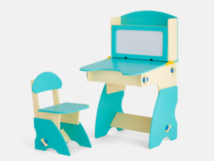 | 4,800 | 3,100
СО-1 | Салатово-оранжевый |  | 4,800 | 3,100
ФО-1 | Фиолетово-оранжевый |  | 4,800 | 3,100
РГ-1 | Розово-голубой |  | 4,800 | 3,100
БC-1 | Бежево-салатовый |  | 4,800 | 3,100
ББ-1 | Бежево-бирюзовый |  | 4,800 | 3,100
СГ-1 | Салатово-голубой |  | 4,800 | 3,100
С-1 | Сиренево-бежевый |  | 4,800 | 3,100
 | Комплект столика с полочками со стульчиком (регулировка по высоте)
ЖР-2 | Желто-розовый | 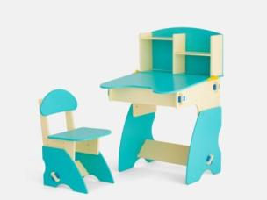 | 4,500 | 2,900
СО-2 | Салатово-оранжевый |  | 4,500 | 2,900
ФО-2 | Фиолетово-оранжевый |  | 4,500 | 2,900
РГ-2 | Розово-голубой |  | 4,500 | 2,900
БС-2 | Бежево-салатовый |  | 4,500 | 2,900
ББ-2 | Бежево-бирюзовый |  | 4,500 | 2,900
СГ-2 | Салатово-голубой |  | 4,500 | 2,900
С-2 | Сиренево-бежевый |  | 4,500 | 2,900
 | Комплект столика с дверцами со стульчиком (регулировка по высоте)
ЖР-3 | Желто-розовый | 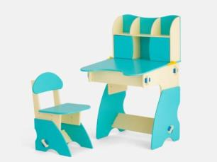 | 4,800 | 3,100
СО-3 | Салатово-оранжевый |  | 4,800 | 3,100
ФО-3 | Фиолетово-оранжевый |  | 4,800 | 3,100
РГ-3 | Розово-голубой |  | 4,800 | 3,100
БС-3 | Бежево-салатовый |  | 4,800 | 3,100
ББ-3 | Бежево-бирюзовый |  | 4,800 | 3,100
СГ-3 | Салатово-голубой |  | 4,800 | 3,100
С-3 | Сиренево-бежевый |  | 4,800 | 3,100
Детская кроватка-трансформер "Юни"
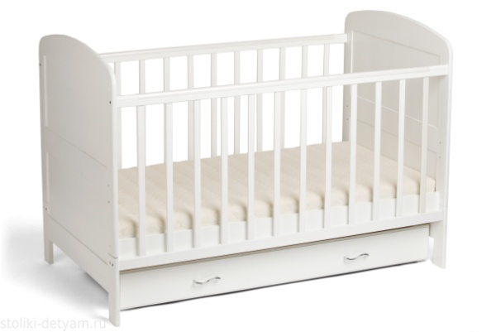
П02/ белая | Белая |  | 6,750 | 4,500
П02/ слоновая кость | Слоновая кость |  | 6,750 | 4,500
П02/ вишня | Вишня |  | 6,750 | 4,500
П02/ махагон | Махагон |  | 6,750 | 4,500

 | Комплект столик и стульчик "Гном"
СО-4 | Салатово-оранжевый | 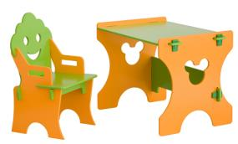 | 2,700 | 2,077
СГ-4 | Салатово-голубой |  | 2,700 | 2,077
ЖР-4 | Желто-розовый |  | 2,700 | 2,077
РГ-4 | Розово-голубой |  | 2,700 | 2,077
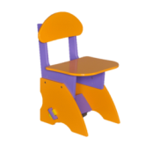
 | Стульчик (регулировка по высоте)
ЖР | Желто-розовый |  | 1,200 | 923
СО | Салатово-оранжевый |  | 1,200 | 923
ФО | Фиолетово-оранжевый |  | 1,200 | 923
РГ | Розово-голубой |  | 1,200 | 923
Б | Бежево-салатовый |  | 1,200 | 923
С | Сиренево-бежевый |  | 1,200 | 923
ББ | Бежево-бирюзовый |  | 1,200 | 923
 | Стульчик Гном (для самых маленьких). Cерия Маленький Мастер
СГ-О | Оранжевый | 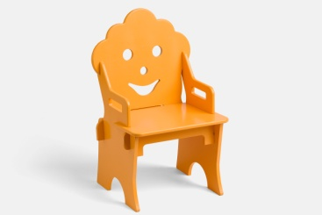 | 500 | 385
СГ-Б | Бирюзовый |  | 500 | 385
СГ-Беж | Бежевый |  | 500 | 385
СГ-С | Салатовый |  | 500 | 385
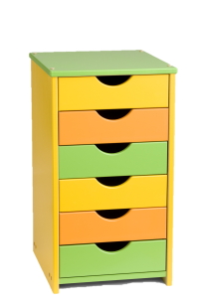
СГ-Р | Розовый |  | 500 | 385
 | Детская тумбочка
Т-ОФГ | Оранжевый, фиолетовый, голубой |  | 2,500 | 1,923
Т-ЖСО | Желтый, салатовый, оранжевый |  | 2,500 | 1,923
 | Вешалка жираф. Cерия Маленький Мастер
ВЖ-Б | Бежевая | 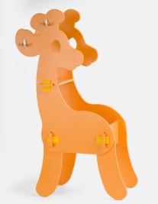 | 1,200 | 857
ВЖ-О | Оранжевая |  | 1,200 | 857
ВЖ-СР | Светло-розовый |  | 1,200 | 857
 | Вешалка "Мишка" (конструктор). Cерия Маленький Мастер
ВМ | Белый | 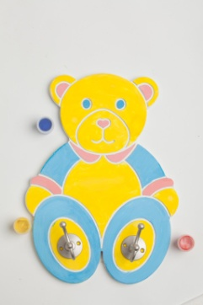 | 650 | 500
 | Ящик с инструментами (конструктор). Cерия Маленький Мастер
ВМ | Зелено-оранжевый | 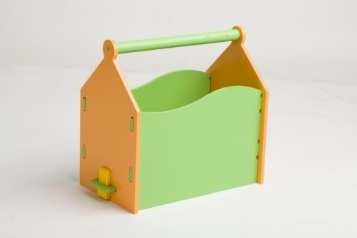 | 650 | 500
 | Домик для кукол
ДК-1 | Светло-розовый | 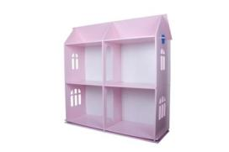 | 2,000 | 1,538 | 1183.3333333
ДК-2 | Белый |  | 2,000 | 1,538
 | Колыбелька 1
К1-СО | Салатово-оранжевая | 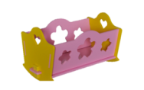 | 450 | 321
К1-РГ | Розово-голубая |  | 450 | 321
К1-ЖР | Желтая-розовая |  | 450 | 321
 | Колыбелька 2 (увеличенная)
К2-СО | Салатово-оранжевая | 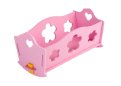 | 550 | 393
К2-РГ | Розово-голубая |  | 550 | 393
К2-ЖР | Желтая-розовая |  | 550 | 393
 | Кукольный столик
КС-Р | Розовый | 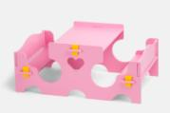 | 1,100 | 786
КС-ЖР | Желтый-розовый |  | 1,100 | 786
 | Стульчик интерьерный
CИ-1с | Салатовый | 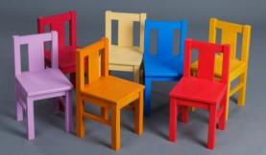 | 800 | 615
CИ-1р | Розовый |  | 800 | 615
CИ-1б | Бежевый |  | 800 | 615
CИ-1г | Голубой |  | 800 | 615
CИ-1о | Оранжевый |  | 800 | 615
CИ-1ф | Фиолетовый |  | 800 | 615
Моторчик для раскачивания кроватки NaNiNa
NaNiNa | Белый |  | 1,500 | 900

Lamp&Co


 | CENNIK 2014

Артикул | рисунок | форма | размер | Цена, руб.
Лампы настольные
LK-1 | ДЕТИ НА ПАРАДЕ | ЦИЛИНДР | выс. 55 см с абажуром | 3,340
LK-2 | СКАЗОЧНЫЙ ЛЕС | ЦИЛИНДР | выс. 55 см с абажуром | 3,340
LK-3 | СКАЗОЧНЫЙ ЛЕС ГОЛУБОЙ ФОН | ЦИЛИНДР | выс. 55 см с абажуром | 3,340
LK-4 | ШАРИКИ | КОНУС | выс. 55 см с абажуром | 3,340
LK-5 | РОБОТЫ | ЦИЛИНДР | выс. 55 см с абажуром | 3,340
LK-6 | ПТИЧКИ СИНИЕ | ЦИЛИНДР | выс. 55 см с абажуром | 3,340
LK-7 | РАКЕТЫ В КОСМОСЕ | ЦИЛИНДР | выс. 55 см с абажуром | 3,340
LK-8 | РАКЕТЫ В КОСМОСЕ | КОНУС | выс. 55 см с абажуром | 3,340
LK-9 | ЦВЕТНАЯ КЛЕТКА | ЦИЛИНДР | выс. 55 см с абажуром | 3,340
LK-10 | ЦВЕТНАЯ КЛЕТКА | КОНУС | выс. 55 см с абажуром | 3,340
LK-11 | ПТИЧКИ СИНИЕ | ЦИЛИНДР | выс. 55 см с абажуром | 3,340
LK-12 | ГОЛУБАЯ КЛЕТКА | ЦИЛИНДР | выс. 55 см с абажуром | 3,340
LK-13 | ГОЛУБАЯ КЛЕТКА | КОНУС | выс. 55 см с абажуром | 3,340
LK-14 | ЦВЕТНЫЕ ТОЧКИ | ЦИЛИНДР | выс. 55 см с абажуром | 3,340
LK-15 | ЦВЕТНЫЕ ТОЧКИ | КОНУС | выс. 55 см с абажуром | 3,340
LK-16 | РОЗОВЫЕ ПУЗЫРИ | КОНУС | выс. 55 см с абажуром | 3,340
LK-17 | РОЗОВЫЕ ПУЗЫРИ | ЦИЛИНДР | выс. 55 см с абажуром | 3,340
LK-18 | КАРТА МИРА | ЦИЛИНДР | выс. 55 см с абажуром | 3,340
LK-19 | МОРСКИЕ ПУЗЫРИ | ЦИЛИНДР | выс. 55 см с абажуром | 3,340
LK-20 | МОРСКИЕ ПУЗЫРИ | КОНУС | выс. 55 см с абажуром | 3,340
LK-21 | ГОЛУБЫЕ ПОЛОСКИ | ЦИЛИНДР | выс. 55 см с абажуром | 3,340
LK-22 | СУДНО В МОРЕ | ЦИЛИНДР | выс. 55 см с абажуром | 3,340
LK-23 | СУПЕР ГЕРОИ | ЦИЛИНДР | выс. 55 см с абажуром | 3,340
LK-24 | ТРАНСПОРТ СВЕТЛЫЙ | ЦИЛИНДР | выс. 55 см с абажуром | 3,340
LK-25 | ТРАНСПОРТ СИНИЙ | ЦИЛИНДР | выс. 55 см с абажуром | 3,340
LK-26 | ЦВЕТНЫЕ ПТИЧКИ | ЦИЛИНДР | выс. 55 см с абажуром | 3,340
LK-27 | ДЕТСКИЙ ТЕАТР | ЦИЛИНДР | выс. 55 см с абажуром | 3,340
LK-28 | ЦВЕТЫ БИРЮЗОВЫЕ | ЦИЛИНДР | выс. 55 см с абажуром | 3,340
LK-29 | ЦВЕТЫ БИРЮЗОВЫЕ | КОНУС | выс. 55 см с абажуром | 3,340
LK-30 | ГОНКИ | ЦИЛИНДР | выс. 55 см с абажуром | 3,340
Лампы подвесные
LK-41 | ДЕТИ НА ПАРАДЕ | ЦИЛИНДР | 35 см диаметр, 23 см выс. | 2,840
LK-42 | СКАЗОЧНЫЙ ЛЕС | ЦИЛИНДР | 35 см диаметр, 23 см выс. | 2,840
LK-43 | МОРСКИЕ ПУЗЫРИ | ЦИЛИНДР | 35 см диаметр, 23 см выс. | 2,840
LK-44 | ЦВЕТНЫЕ ПТИЧКИ | ЦИЛИНДР | 35 см диаметр, 23 см выс. | 2,840
LK-45 | ГОЛУБАЯ КЛЕТКА | ЦИЛИНДР | 35 см диаметр, 23 см выс. | 2,840
LK-46 | GRANATOWE PTASZKI | ЦИЛИНДР | 35 см диаметр, 23 см выс. | 2,840
LK-47 | РОБОТЫ | ЦИЛИНДР | 35 см диаметр, 23 см выс. | 2,840
LK-48 | ДЕТСКИЙ ТЕАТР | ЦИЛИНДР | 35 см диаметр, 23 см выс. | 2,840
LK-49 | ТРАНСПОРТ СВЕТЛЫЙ | ЦИЛИНДР | 35 см диаметр, 23 см выс. | 2,840
LK-50 | ТРАНСПОРТ СИНИЙ | ЦИЛИНДР | 35 см диаметр, 23 см выс. | 2,840
LK-51 | РОЗОВЫЕ ПУЗЫРИ | ЦИЛИНДР | 35 см диаметр, 23 см выс. | 2,840
LK-52 | КАРТА МИРА | ЦИЛИНДР | 35 см диаметр, 23 см выс. | 2,840
LK-53 | ГОРОШИК | ЦИЛИНДР | 35 см диаметр, 23 см выс. | 2,840
ПУФ
LK-60 | ПУФ ДЕТИ НА ПАРАДЕ |  | 44 см диаметр. x 23 см выс. | 2,540
LK-61 | ПУФ СКАЗОЧНЫЙ ЛЕС КРЕМОВЫЙ |  | 44 см диаметр. x 23 см выс. | 2,540
LK-62 | ПУФ СКАЗОЧНЫЙ ЛЕС ГОЛУБОЙ |  | 44 см диаметр. x 23 см выс. | 2,540
LK-63 | ПУФ ШАРИКИ |  | 44 см диаметр. x 23 см выс. | 2,540
LK-64 | ПУФ ТРАНСПОРТ СВЕТЛЫЙ |  | 44 см диаметр. x 23 см выс. | 2,540
LK-65 | ПУФ ГОНКИ |  | 44 см диаметр. x 23 см выс. | 2,540
LK-66 | ПУФ СУПЕР ГЕРОИ |  | 44 см диаметр. x 23 см выс. | 2,540
LK-67 | ПУФ ПАСТЕЛЬНЫЕ ВЕЛОСИПЕДИКИ |  | 44 см диаметр. x 23 см выс. | 2,540
Подушки
LK-80 | ПОДУШКА ДЕТИ НА ПАРАДЕ |  | 40 x 40 см | 900
LK-81 | ПОДУШКА СКАЗОЧНЫЙ ЛЕС КРЕМОВЫЙ |  | 40 x 40 см | 900
LK-82 | ПОДУШКА СКАЗОЧНЫЙ ЛЕС ГОЛУБОЙ |  | 40 x 40 см | 900
LK-83 | ПОДУШКА ШАРИКИ |  | 40 x 40 см | 900
LK-84 | ПОДУШКА ТРАНСПОРТ СВЕТЛЫЙ |  | 40 x 40 см | 900
LK-85 | ПОДУШКА ГОНКИ |  | 40 x 40 см | 900
LK-86 | ПОДУШКА СУПЕР ГЕРОИ |  | 40 x 40 см | 900
LK-87 | ПОДУШКА ПАСТЕЛЬНЫЕ ВЕЛОСИПЕДИКИ |  | 40 x 40 см | 900
LK-88 | ПОДУШКА РОЗОВЫЙ ДЕСЕРТ |  | 40 x 40 см | 900
Абажуры
LK-100 | ДЕТИ НА ПАРАДЕ | ЦИЛИНДР | 25 см диаметр x 20 см выс. | 1,640
LK-101 | СКАЗОЧНЫЙ ЛЕС | ЦИЛИНДР | 25 см диаметр x 20 см выс. | 1,640
LK-102 | СКАЗОЧНЫЙ ЛЕС ГОЛУБОЙ ФОН | ЦИЛИНДР | 25 см диаметр x 20 см выс. | 1,640
LK-103 | ШАРИКИ | КОНУС | 27 см диаметр снизу x 18 сверху х 20 выс. | 1,640
LK-104 | РОБОТЫ | ЦИЛИНДР | 25 см диаметр x 20 см выс. | 1,640
LK-105 | ПТИЧКИ СИНИЕ | ЦИЛИНДР | 25 см диаметр x 20 см выс. | 1,640
LK-106 | РАКЕТЫ В КОСМОСЕ | ЦИЛИНДР | 25 см диаметр x 20 см выс. | 1,640
LK-107 | РАКЕТЫ В КОСМОСЕ | КОНУС | 27 см диаметр снизу x 18 сверху х 20 выс. | 1,640
LK-108 | ЦВЕТНАЯ КЛЕТКА | ЦИЛИНДР | 25 см диаметр x 20 см выс. | 1,640
LK-109 | ЦВЕТНАЯ КЛЕТКА | КОНУС | 27 см диаметр снизу x 18 сверху х 20 выс. | 1,640
LK-110 | ПТИЧКИ СИНИЕ | ЦИЛИНДР | 25 см диаметр x 20 см выс. | 1,640
LK-111 | ГОЛУБАЯ КЛЕТКА | ЦИЛИНДР | 25 см диаметр x 20 см выс. | 1,640
LK-112 | ГОЛУБАЯ КЛЕТКА | КОНУС | 27 см диаметр снизу x 18 сверху х 20 выс. | 1,640
LK-113 | ЦВЕТНЫЕ ТОЧКИ | ЦИЛИНДР | 25 см диаметр x 20 см выс. | 1,640
LK-114 | ЦВЕТНЫЕ ТОЧКИ | КОНУС | 27 см диаметр снизу x 18 сверху х 20 выс. | 1,640
LK-115 | РОЗОВЫЕ ПУЗЫРИ | КОНУС | 27 см диаметр снизу x 18 сверху х 20 выс. | 1,640
LK-116 | РОЗОВЫЕ ПУЗЫРИ | ЦИЛИНДР | 25 см диаметр x 20 см выс. | 1,640
LK-117 | КАРТА МИРА | ЦИЛИНДР | 25 см диаметр x 20 см выс. | 1,640
LK-118 | МОРСКИЕ ПУЗЫРИ | ЦИЛИНДР | 25 см диаметр x 20 см выс. | 1,640
LK-119 | МОРСКИЕ ПУЗЫРИ | КОНУС | 27 см диаметр снизу x 18 сверху х 20 выс. | 1,640
LK-120 | СУДНО В МОРЕ | ЦИЛИНДР | 25 см диаметр x 20 см выс. | 1,640
LK-121 | СУПЕР ГЕРОИ | ЦИЛИНДР | 25 см диаметр x 20 см выс. | 1,640
LK-122 | ТРАНСПОРТ СВЕТЛЫЙ | ЦИЛИНДР | 25 см диаметр x 20 см выс. | 1,640
LK-123 | ТРАНСПОРТ СИНИЙ | ЦИЛИНДР | 25 см диаметр x 20 см выс. | 1,640
LK-124 | ЦВЕТНЫЕ ПТИЧКИ | ЦИЛИНДР | 25 см диаметр x 20 см выс. | 1,640
LK-125 | ДЕТСКИЙ ТЕАТР | ЦИЛИНДР | 25 см диаметр x 20 см выс. | 1,640
LK-126 | ЦВЕТЫ БИРЮЗОВЫЕ | ЦИЛИНДР | 25 см диаметр x 20 см выс. | 1,640
LK-127 | ЦВЕТЫ БИРЮЗОВЫЕ | КОНУС | 27 см диаметр снизу x 18 сверху х 20 выс. | 1,640
LK-128 | ГОНКИ | ЦИЛИНДР | 25 см диаметр x 20 см выс. | 1,640
LK-129 | СУПЕР ГЕРОИ | ЦИЛИНДР | 25 см диаметр x 20 см выс. | 1,640
LK-130 | ТРАНСПОРТ СВЕТЛЫЙ | ЦИЛИНДР | 25 см диаметр x 20 см выс. | 1,640
LK-131 | ТРАНСПОРТ СИНИЙ | ЦИЛИНДР | 25 см диаметр x 20 см выс. | 1,640
LK-132 | ЦВЕТНЫЕ ПТИЧКИ | ЦИЛИНДР | 25 см диаметр x 20 см выс. | 1,640
LK-133 | ДЕТСКИЙ ТЕАТР | ЦИЛИНДР | 25 см диаметр x 20 см выс. | 1,640

